DFDs
Context Diagram | Comments
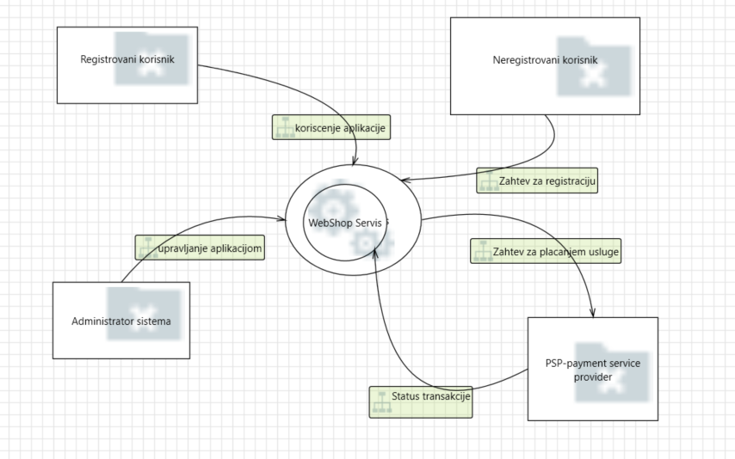 | Web shop je vid poslovne mreze ciji korisnici mogu da koriste mogucnosti potrage posla samostalno ili u okviru Agencije za zaposljavanje. Korisnicima su omogucena 4 vida placanja, koja se odvijaju preko PSP provajdera.

Level 1
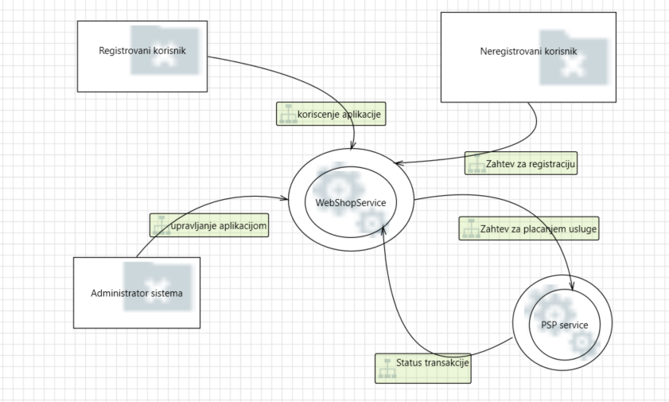 | Web shop servis komunicira sa PSP servisom koji predstavlja servis Agencije za zaposljavanje I preko kog se svi vidovi placanja odvijaju.

Level 2 - SS Request Handler
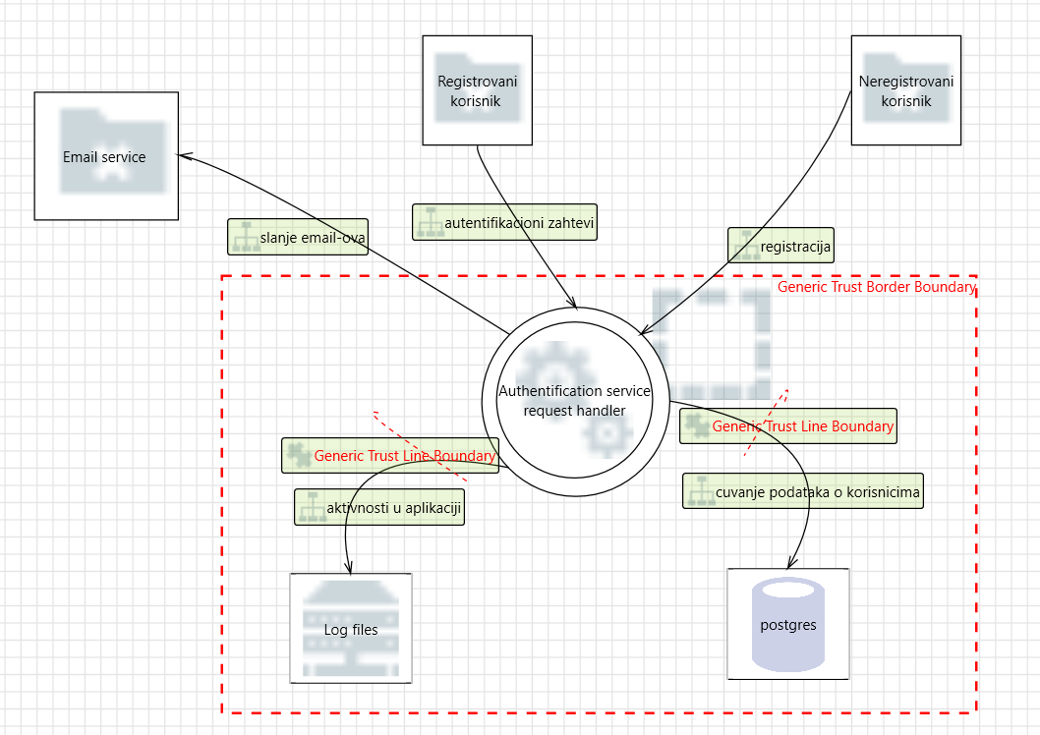 | Authentication service request handler je slozen proces koji vrsi autentifikaciju i autorizaciju registrovanih korisnika prilikom njihovog logovanja i omogucava registraciju neregistrovanih korisnika. Nudi usluge prijave bez lozike, promenu lozinke, potvrdu naloga putem mejla.

